ATLASGROUP
Immagine | Descrizione art. | Cod. Articolo | Cod. EAN | Quantità | Prezzo Retail | Totale Retail
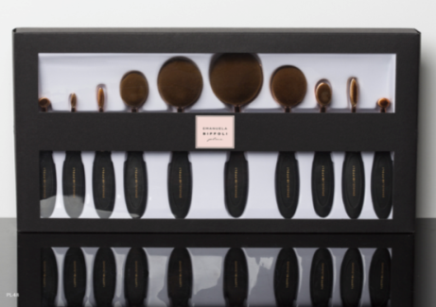 | 1 CONF. 10 PENNELLI SELFIE BRUSH | 12173 | 8007452727235 | 251 | 120.00 € | 30,120.00 €
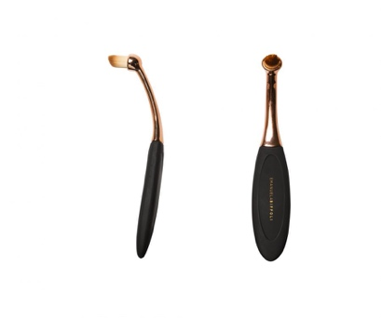 | PENNELLO ROTOTNDO PICC - PLUS (confezione 3 pz) | 12172 | 8007452727228 | 2,192 | 12.50 € | 27,400.00 €
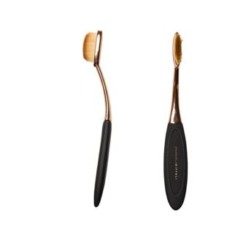 | PENNELLO OCCHI KHOL PLUS (confezione 3 pz ) | 12171 | 8007452727211 | 2,107 | 13.90 € | 29,287.30 €
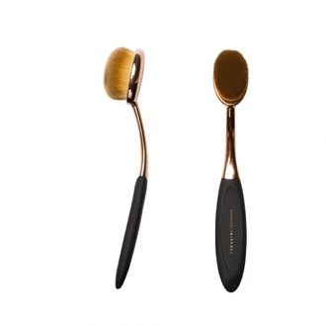 | PENNELLO VISO ILLUMINANTI PLUS (confezione 3 pz ) | 12170 | 8007452727204 | 2,011 | 14.90 € | 29,963.90 €
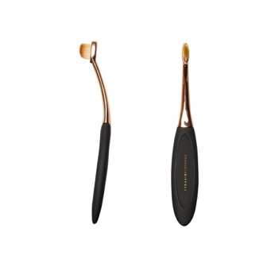 | PENNELLO SOPRACCIGLIA/EYELINER PLUS (confezione 3 pz ) | 12146 | 8007452723282 | 2,174 | 13.90 € | 30,218.60 €
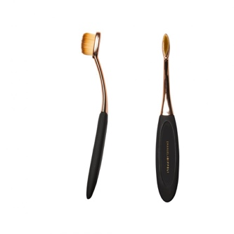 | PENNELLO OCCHI OMBRETTO PLUS (confezione 3 pz ) | 12165 | 8007452726993 | 1,990 | 13.90 € | 27,661.00 €
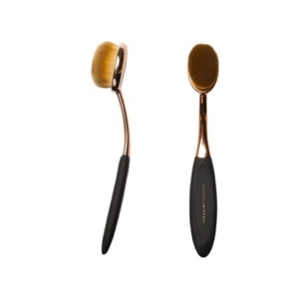 | PENNELLO VISO CONTOURING PLUS (confezione 3 pz ) | 12169 | 8007452727198 | 1,510 | 18.90 € | 28,539.00 €
 | PENNELLO OCCHI CONTOURING PLUS (confezione 3 pz ) | 12166 | 8007452727006 | 1,621 | 16.50 € | 26,746.50 €
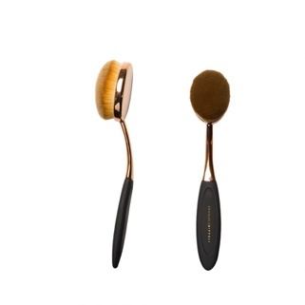 | PENNELLO VISO FONDOTINTA PLUS (confezione 3 pz ) | 12167 | 8007452727174 | 1,069 | 21.90 € | 23,411.10 €
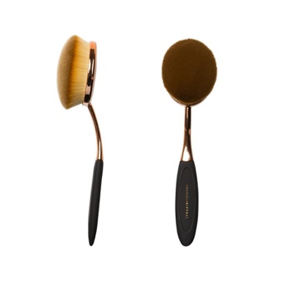 | PENNELLO VISO POLVERI PLUS (confezione 3 pz ) | 12168 | 8007452727181 | 1,670 | 28.90 € | 48,263.00 €
TOTALE |  |  |  | 16,595 |  | 301,610.40 €

